Tính toán chi tiết động cơ a=1
 |  |  |  |  |  |  |  | Quãng đường di chuyển xấp xỉ 9m
 | Thiết kế truyền động cơ cấu xe con cầu trục với thông số như sau:
STT | Thông số | Kí hiệu | Công thức tính | Giá trị | Đơn vị |  | STT | Thông số | Kí hiệu | Công thức tính | Giá trị | Đơn vị
1 | Hàng đơn vị của STT trong ds lớp | x |  | 1 |  | Có tải | 1 | Thời gian tăng tốc | t1 |  | 2 | s
2 | Tải trọng định mức | M |  | 11111 | kg |  | 2 | Tăng đến giá trị vận tốc | v1 |  | 0.11 | m/s
3 | Khối lượng cơ cấu nâng hạ | m |  | 211 | kg |  | 3 | Gia tốc khi tăng tốc | a1 | a1=v1/t1 | 0.055 | m/s^2
4 | Chiều cao nâng | h |  | 11 | m |  | 4 | Lực khi tăng tốc | Ft1 | Ft1=(M+m)*(mu*g+a1) | 22836.5 | N
5 | Tốc độ tối đa | v |  | 0.11 | m/s |  | 5 | Tốc độ trung bình khi tăng tốc | vtb1 | vtb1=s1/t1=1/2*a1*t1 | 0.055 | m/s
6 | Gia tốc cực đại | a |  | 0.5 | m/s^2 |  | 6 | Công suất trung bình khi tăng tốc | P1 | P1=Ft1*vtb1 | 1256 | W
7 | Độ giật cực đại | rô |  | 2 | m/s^3 |  | 7 | Thời gian cđ thẳng đều | t2 |  | 80 | s
8 | Đường kính bánh xe | d |  | 0.25 | m |  | 8 | Lực khi cđ đều | F2 | F2=(M+m)*mu*g | 22213.76 | N
9 | Tỷ số truyền | i |  | 100 |  |  | 9 | Công suất trung bình khi cđ đều | P2 | P2=F2*v1 | 2443.51 | W
10 | Hệ số ma sát trượt | mu |  | 0.2 |  |  | 10 | Thời gian giảm tốc | t3 |  | 10 | s
11 | Hiệu suất truyền động | eta |  | 0.96 |  |  | 11 | Gia tốc khi giảm tốc | a2 | a2=-v1/t3 | -0.011 | m/s^2
12 | Hệ số dự trữ | k |  | 1.2 |  |  | 12 | Lực khi giảm tốc | Fg2 | Fg2=(M+m)*(mu*g+a2) | 22089 | N
13 | Gia tốc trọng trường | g |  | 9.81 | m/s^2 |  | 13 | Tốc độ trung bình khi giảm tốc | vtb2 | vtb2=-1/2*a2*t3 | 0.055 | m/s
14 | Lực phát động của động cơ | F | F=(M+m)*(mu*g+a) | 27874.764 | N |  | 14 | Công suất trung bình khi giảm tốc | P3 | P3=Fg2*vtb2 | 1214.9 | W
15 | Momen trên trục bánh xe | T | T=F*d/2 | 3484.3455 | Nm |  | 15 | Thời gian nghỉ | denta t |  | 30 | s
16 | Momen trên trục động cơ | Tdc | Tdc=k*T/(eta*i) | 43.55 | Nm | Không tải | 16 | Thời gian tăng tốc | t4 |  | 2 | s
17 | Tốc độ góc bánh xe | omega | omega=2*v/d | 0.88 | rad/s |  | 17 | Tăng đến giá trị vận tốc | v1 |  | 0.11 | m/s
18 | Tốc độ quay bánh xe | n | n=(60*omega/2pi) | 8.4 | rpm |  | 18 | Gia tốc khi tăng tốc | a3 | a3=v1/t4 | 0.055 | m/s^2
19 | Tốc độ quay động cơ | ndc | ndc=n*i | 840 | rpm |  | 19 | Lực khi tăng tốc | Ft2 | Ft2=m*(mu*g+a3) | 425.6 | N
20 | Công suất động cơ cần thiết | P | P=(2pi/60)(Tdc*ndc/eta) | 3990.48 | W |  | 20 | Tốc độ trung bình khi tăng tốc | vtb3 | vtb3=1/2*a3*t4 | 0.055 | m/s
 |  |  |  |  |  |  | 21 | Công suất trung bình khi tăng tốc | P4 | P4=Ft2*vtb3 | 23.41 | W
 | Cần lựa chọn động cơ thỏa mãn | P> | 3990.48 | W |  |  | 22 | Thời gian cđ thẳng đều | t5 |  | 80 | s
 | Chọn động cơ M3AA 132ME 6 như hình dưới | ndc> | 840 | rpm |  |  | 23 | Lực khi cđ đều | F2 | F2=m*mu*g | 413.98 | N
 |  | Tdc> | 43.55 | Nm |  |  | 24 | Công suất trung bình khi cđ đều | P5 | P5=F2*v1 | 45.54 | W
 |  |  |  |  |  |  | 25 | Thời gian giảm tốc | t6 |  | 5 | s
 |  |  |  |  |  |  | 26 | Gia tốc khi giảm tốc | a4 | a4=-v1/t6 | -0.022 | m/s^2
Thông số động cơ |  |  |  |  |  |  | 27 | Lực khi giảm tốc | Fg2 | Fg2=m*(mu*g+a4) | 409.34 | N
STT | Thông số | Giá trị | Đơn vị | Ký hiệu |  |  | 28 | Tốc độ trung bình khi giảm tốc | vtb4 | vtb4=-1/2*a4*t6 | 0.055 | m/s
 |  |  |  |  |  |  | 29 | Công suất trung bình khi giảm tốc | P6 | P6=Fg2*vtb4 | 22.51 | W
1 | Công suất định mức | 5.5 | kW | Pđm |  |  | 30 | Công suất hiệu dụng của động cơ | Phd | Phd=sqrt((P1^2*t1+P2^2*t2+P3^2*t3+P4^2*t5+P5^2*t6+P6^2*t7)/(t1+t2+t3+t4+t5+t6+T7)) | 1540.12 | W
2 | Điện áp dây định mức | 400 | V | U1đm |  |  | 31 | Tốc độ định mức của động cơ | omega m | omega m=v/r*i=2v*i/d | 88 | rad/s
3 | Tốc độ định mức | 973 | r/min | nđm |  |  | 31 | Momen hiệu dụng ứng với công suất hiệu dụng (Momen định mức) | Thd | Thd=Phd/omega m | 17.501363636 | Nm
4 | Hiệu suất 100% tải | 89.5 | % | eta |  |  | 32 | Momen mở máy | Tm | Tm=Fmax*r/(i*eta) =(Fmax*d)/(2*i*eta) | 36.295265625 | Nm
5 | Hiệu suất 75% tải | 90.2 | % |  |  |  | 33 | Công suất lựa chọn | Pchon | Pchon=Pdm*kdutru/eta | 1925.15 | W
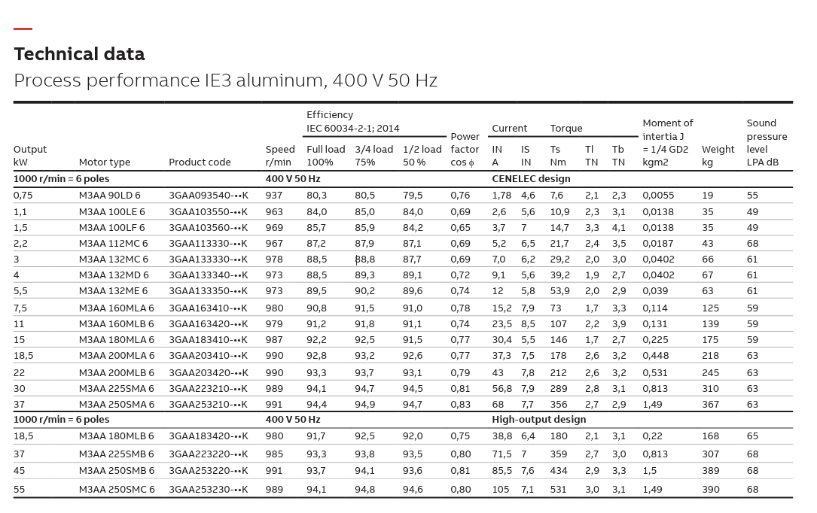
 | Hiệu suất 50% tải | 89.6 | %
6 | Hệ số công suất | 0.74 |  | cosphi
7 | Dòng điện stator định mức | 12 | A | I1đm
8 | Dòng điện stator khởi động | 69.6 | A | Is
9 | Momen định mức | 53.9 | Nm | Tn
10 | Momen khởi động | 107.8 | Nm | Ts
11 | Momen tới hạn | 156.31 | Nm | Tmax
12 | Tần số định mức | 50 | Hz
13 | Số cặp cực | 3 | cặp
14 | Momen quán tính | 0.039 | kgm^2 | J
15 | Khối lượng | 63 | kg

 |  |  |  |  |  |  |  |  |  |  | 3,3 | 114 | 125 | 59

Tính toán chi tiết động cơ a=6
 |  |  |  |  |  |  |  | Quãng đường di chuyển xấp xỉ 9m
 | Thiết kế truyền động cơ cấu xe con cầu trục với thông số như sau:
STT | Thông số | Kí hiệu | Công thức tính | Giá trị | Đơn vị |  | STT | Thông số | Kí hiệu | Công thức tính | Giá trị | Đơn vị
1 | Hàng đơn vị của STT trong ds lớp | x |  | 1 |  | Có tải | 1 | Thời gian tăng tốc | t1 |  | 2 | s
2 | Tải trọng định mức | M |  | 16666 | kg |  | 2 | Tăng đến giá trị vận tốc | v1 |  | 0.16 | m/s
3 | Khối lượng cơ cấu nâng hạ | m |  | 266 | kg |  | 3 | Gia tốc khi tăng tốc | a1 | a1=v1/t1 | 0.08 | m/s^2
4 | Chiều cao nâng | h |  | 16 | m |  | 4 | Lực khi tăng tốc | Ft1 | Ft1=(M+m)*(mu*g+a1) | 34575.144 | N
5 | Tốc độ tối đa | v |  | 0.16 | m/s |  | 5 | Tốc độ trung bình khi tăng tốc | vtb1 | vtb1=s1/t1=1/2*a1*t1 | 0.08 | m/s
6 | Gia tốc cực đại | a |  | 0.5 | m/s^2 |  | 6 | Công suất trung bình khi tăng tốc | P1 | P1=Ft1*vtb1 | 2766.01152 | W
7 | Độ giật cực đại | rô |  | 2 | m/s^3 |  | 7 | Thời gian cđ thẳng đều | t2 |  | 80 | s
8 | Đường kính bánh xe | d |  | 0.25 | m |  | 8 | Lực khi cđ đều | F2 | F2=(M+m)*mu*g | 33220.584 | N
9 | Tỷ số truyền | i |  | 90 |  |  | 9 | Công suất trung bình khi cđ đều | P2 | P2=F2*v1 | 5315.29344 | W
10 | Hệ số ma sát trượt | mu |  | 0.2 |  |  | 10 | Thời gian giảm tốc | t3 |  | 10 | s
11 | Hiệu suất truyền động | eta |  | 0.86 |  |  | 11 | Gia tốc khi giảm tốc | a2 | a2=-v1/t3 | -0.016 | m/s^2
12 | Hệ số dự trữ | k |  | 1.2 |  |  | 12 | Lực khi giảm tốc | Fg2 | Fg2=(M+m)*(mu*g+a2) | 32949.672 | N
13 | Gia tốc trọng trường | g |  | 9.81 | m/s^2 |  | 13 | Tốc độ trung bình khi giảm tốc | vtb2 | vtb2=-1/2*a2*t3 | 0.08 | m/s
14 | Lực phát động của động cơ | F | F=(M+m)*(mu*g+a) | 41686.58 | N |  | 14 | Công suất trung bình khi giảm tốc | P3 | P3=Fg2*vtb2 | 2635.97376 | W
15 | Momen trên trục bánh xe | T | T=F*d/2 | 5210.82 | Nm |  | 15 | Thời gian nghỉ | denta t |  | 30 | s
16 | Momen trên trục động cơ | Tdc | Tdc=k*T/(eta*i) | 80.79 | Nm | Không tải | 16 | Thời gian tăng tốc | t4 |  | 2 | s
17 | Tốc độ góc bánh xe | omega | omega=2*v/d | 1.28 | rad/s |  | 17 | Tăng đến giá trị vận tốc | v1 |  | 0.16 | m/s
18 | Tốc độ quay bánh xe | n | n=(60*omega/2pi) | 12.23 | rpm |  | 18 | Gia tốc khi tăng tốc | a3 | a3=v1/t4 | 0.08 | m/s^2
19 | Tốc độ quay động cơ | ndc | ndc=n*i | 1100.64 | rpm |  | 19 | Lực khi tăng tốc | Ft2 | Ft2=m*(mu*g+a3) | 543.172 | N
20 | Công suất động cơ cần thiết | P | P=(2pi/60)(Tdc*ndc/eta) | 10821.83 | W |  | 20 | Tốc độ trung bình khi tăng tốc | vtb3 | vtb3=1/2*a3*t4 | 0.08 | m/s
 |  |  |  |  |  |  | 21 | Công suất trung bình khi tăng tốc | P4 | P4=Ft2*vtb3 | 43.45376 | W
 | Cần lựa chọn động cơ thỏa mãn | P> | 10821.83 | W |  |  | 22 | Thời gian cđ thẳng đều | t5 |  | 80 | s
 | Chọn động cơ M3AA 160MLA 4 như hình dưới | ndc> | 1100.64 | rpm |  |  | 23 | Lực khi cđ đều | F2 | F2=m*mu*g | 521.892 | N
 |  | Tdc> | 80.79 | Nm |  |  | 24 | Công suất trung bình khi cđ đều | P5 | P5=F2*v1 | 83.50272 | W
 |  |  |  |  |  |  | 25 | Thời gian giảm tốc | t6 |  | 5 | s
 |  |  |  |  |  |  | 26 | Gia tốc khi giảm tốc | a4 | a4=-v1/t6 | -0.032 | m/s^2
Thông số động cơ |  |  |  |  |  |  | 27 | Lực khi giảm tốc | Fg2 | Fg2=m*(mu*g+a4) | 513.38 | N
STT | Thông số | Giá trị | Đơn vị | Ký hiệu |  |  | 28 | Tốc độ trung bình khi giảm tốc | vtb4 | vtb4=-1/2*a4*t6 | 0.08 | m/s
 |  |  |  |  |  |  | 29 | Công suất trung bình khi giảm tốc | P6 | P6=Fg2*vtb4 | 41.0704 | W
1 | Công suất định mức | 11 | kW | Pđm |  |  | 30 | Công suất hiệu dụng của động cơ | Phd | Phd=sqrt((P1^2*t1+P2^2*t2+P3^2*t3+P4^2*t5+P5^2*t6+P6^2*t7)/(t1+t2+t3+t4+t5+t6+T7)) | 3619.8882595 | W
2 | Điện áp dây định mức | 400 | V | U1đm |  |  | 31 | Tốc độ định mức của động cơ | omega m | omega m=v/r*i=2v*i/d | 115.2 | rad/s
3 | Tốc độ định mức | 1473 | r/min | nđm |  |  | 31 | Momen hiệu dụng ứng với công suất hiệu dụng (Momen định mức) | Thd | Thd=Phd/omega m | 31.422641142 | Nm
4 | Hiệu suất 100% tải | 92.2 | % | eta |  |  | 32 | Momen mở máy | Tm | Tm=Fmax*r/(i*eta) =(Fmax*d)/(2*i*eta) | 55.838410853 | Nm
5 | Hiệu suất 75% tải | 93 | % |  |  |  | 33 | Công suất lựa chọn | Pchon | Pchon=Pdm*kdutru/eta | 5051.0068737 | W
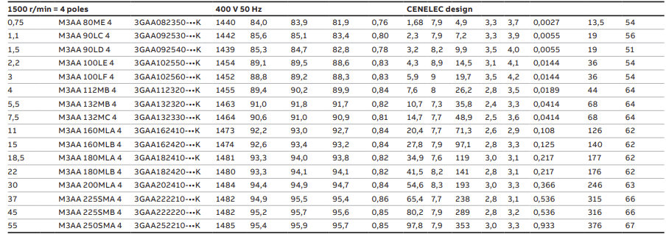
 | Hiệu suất 50% tải | 92.7 | %
6 | Hệ số công suất | 0.84 |  | cosphi
7 | Dòng điện stator định mức | 20.4 | A | I1đm
8 | Dòng điện stator khởi động | 157.08 | A | Is
9 | Momen định mức | 71.3 | Nm | Ts
10 | Momen khởi động | 185.38 | Nm | Ti
11 | Momen tới hạn | 206.77 | Nm | Tb
12 | Tần số định mức | 50 | Hz
13 | Số cặp cực | 2 | cặp
14 | Momen quán tính | 0.108 | kgm^2 | J
15 | Khối lượng | 126 | kg

 |  |  |  |  |  |  |  |  |  |  | 3,3 | 114 | 125 | 59

Copy of Tính toán chi tiết động
 |  |  |  |  |  |  |  | Quãng đường di chuyển xấp xỉ 9m
 | Thiết kế truyền động cơ cấu xe con cầu trục với thông số như sau:
STT | Thông số | Kí hiệu | Công thức tính | Giá trị | Đơn vị |  | STT | Thông số | Kí hiệu | Công thức tính | Giá trị | Đơn vị
1 | Hàng đơn vị của STT trong ds lớp | x |  | 3 |  | Có tải | 1 | Thời gian tăng tốc | t1 |  | 2 | s
2 | Tải trọng định mức | M |  | 13333 | kg |  | 2 | Tăng đến giá trị vận tốc | v1 |  | 0.13 | m/s
3 | Khối lượng cơ cấu nâng hạ | m |  | 233 | kg |  | 3 | Gia tốc khi tăng tốc | a1 | a1=v1/t1 | 0.065 | m/s^2
4 | Chiều cao nâng | h |  | 13 | m |  | 4 | Lực khi tăng tốc | Ft1 | Ft1=(M+m)*(mu*g+a1) | 27498.282 | N
5 | Tốc độ tối đa | v |  | 0.13 | m/s |  | 5 | Tốc độ trung bình khi tăng tốc | vtb1 | vtb1=s1/t1=1/2*a1*t1 | 0.065 | m/s
6 | Gia tốc cực đại | a |  | 0.5 | m/s^2 |  | 6 | Công suất trung bình khi tăng tốc | P1 | P1=Ft1*vtb1 | 1787.38833 | W
7 | Độ giật cực đại | rô |  | 2 | m/s^3 |  | 7 | Thời gian cđ thẳng đều | t2 |  | 80 | s
8 | Đường kính bánh xe | d |  | 0.25 | m |  | 8 | Lực khi cđ đều | F2 | F2=(M+m)*mu*g | 26616.492 | N
9 | Tỷ số truyền | i |  | 75 |  |  | 9 | Công suất trung bình khi cđ đều | P2 | P2=F2*v1 | 3460.14396 | W
10 | Hệ số ma sát trượt | mu |  | 0.2 |  |  | 10 | Thời gian giảm tốc | t3 |  | 10 | s
11 | Hiệu suất truyền động | eta |  | 0.96 |  |  | 11 | Gia tốc khi giảm tốc | a2 | a2=-v1/t3 | -0.013 | m/s^2
12 | Hệ số dự trữ | k |  | 1.2 |  |  | 12 | Lực khi giảm tốc | Fg2 | Fg2=(M+m)*(mu*g+a2) | 26440.134 | N
13 | Gia tốc trọng trường | g |  | 9.81 | m/s^2 |  | 13 | Tốc độ trung bình khi giảm tốc | vtb2 | vtb2=-1/2*a2*t3 | 0.065 | m/s
14 | Lực phát động của động cơ | F | F=(M+m)*(mu*g+a) | 33399.49 | N |  | 14 | Công suất trung bình khi giảm tốc | P3 | P3=Fg2*vtb2 | 1718.60871 | W
15 | Momen trên trục bánh xe | T | T=F*d/2 | 4174.94 | Nm |  | 15 | Thời gian nghỉ | denta t |  | 30 | s
16 | Momen trên trục động cơ | Tdc | Tdc=k*T/(eta*i) | 69.58 | Nm | Không tải | 16 | Thời gian tăng tốc | t4 |  | 2 | s
17 | Tốc độ góc bánh xe | omega | omega=2*v/d | 1.04 | rad/s |  | 17 | Tăng đến giá trị vận tốc | v1 |  | 0.13 | m/s
18 | Tốc độ quay bánh xe | n | n=(60*omega/2pi) | 9.94 | rpm |  | 18 | Gia tốc khi tăng tốc | a3 | a3=v1/t4 | 0.065 | m/s^2
19 | Tốc độ quay động cơ | ndc | ndc=n*i | 745.22 | rpm |  | 19 | Lực khi tăng tốc | Ft2 | Ft2=m*(mu*g+a3) | 472.291 | N
20 | Công suất động cơ cần thiết | P | P=(2pi/60)(Tdc*ndc/eta) | 5653.56 | W |  | 20 | Tốc độ trung bình khi tăng tốc | vtb3 | vtb3=1/2*a3*t4 | 0.065 | m/s
 |  |  |  |  |  |  | 21 | Công suất trung bình khi tăng tốc | P4 | P4=Ft2*vtb3 | 30.698915 | W
 | Cần lựa chọn động cơ thỏa mãn | P> | 5653.56 | W |  |  | 22 | Thời gian cđ thẳng đều | t5 |  | 80 | s
 | Chọn động cơ M3AA 160MLB 6 như hình dưới | ndc> | 745.22 | rpm |  |  | 23 | Lực khi cđ đều | F2 | F2=m*mu*g | 457.146 | N
 |  | Tdc> | 69.58 | Nm |  |  | 24 | Công suất trung bình khi cđ đều | P5 | P5=F2*v1 | 59.42898 | W
 |  |  |  |  |  |  | 25 | Thời gian giảm tốc | t6 |  | 5 | s
 |  |  |  |  |  |  | 26 | Gia tốc khi giảm tốc | a4 | a4=-v1/t6 | -0.026 | m/s^2
Thông số động cơ |  |  |  |  |  |  | 27 | Lực khi giảm tốc | Fg2 | Fg2=m*(mu*g+a4) | 451.088 | N
STT | Thông số | Giá trị | Đơn vị | Ký hiệu |  |  | 28 | Tốc độ trung bình khi giảm tốc | vtb4 | vtb4=-1/2*a4*t6 | 0.065 | m/s
 |  |  |  |  |  |  | 29 | Công suất trung bình khi giảm tốc | P6 | P6=Fg2*vtb4 | 29.32072 | W
1 | Công suất định mức | 11 | kW | Pđm |  |  | 30 | Công suất hiệu dụng của động cơ | Phd | Phd=sqrt((P1^2*t1+P2^2*t2+P3^2*t3+P4^2*t5+P5^2*t6+P6^2*t7)/(t1+t2+t3+t4+t5+t6+T7)) | 2356.5220308 | W
2 | Điện áp dây định mức | 400 | V | U1đm |  |  | 31 | Tốc độ định mức của động cơ | omega m | omega m=v/r*i=2v*i/d | 78 | rad/s
3 | Tốc độ định mức | 1183 | r/min | nđm |  |  | 31 | Momen hiệu dụng ứng với công suất hiệu dụng (Momen định mức) | Thd | Thd=Phd/omega m | 30.211820908 | Nm
4 | Hiệu suất 100% tải | 91.7 | % | eta |  |  | 32 | Momen mở máy | Tm | Tm=Fmax*r/(i*eta) =(Fmax*d)/(2*i*eta) | 47.740072917 | Nm
5 | Hiệu suất 75% tải | 91.8 | % |  |  |  | 33 | Công suất lựa chọn | Pchon | Pchon=Pdm*kdutru/eta | 2945.6525385 | W
 | Hiệu suất 50% tải | 90.5 | %
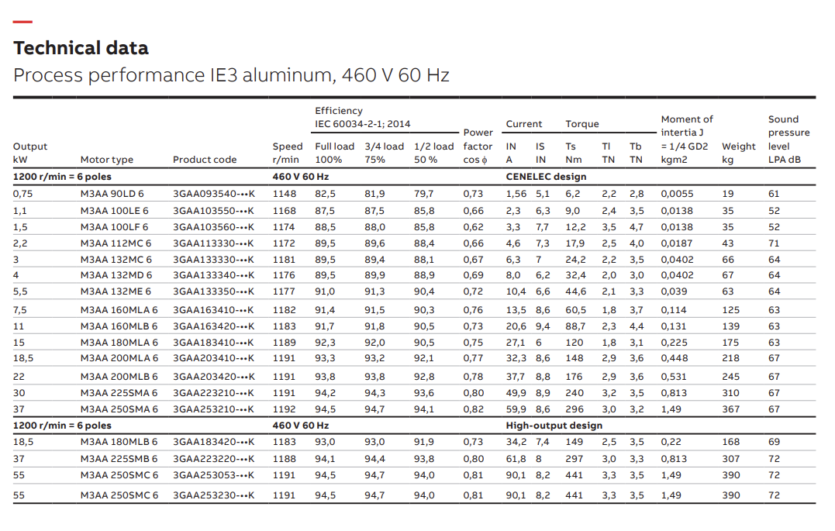
6 | Hệ số công suất | 0.73 |  | cosphi
7 | Dòng điện stator định mức | 20.6 | A | I1đm
8 | Dòng điện stator khởi động | 193.64 | A | Is
9 | Momen định mức | 88.7 | Nm | Ts
10 | Momen khởi động | 204.01 | Nm | Ti
11 | Momen tới hạn | 390.28 | Nm | Tb
12 | Tần số định mức | 50 | Hz
13 | Số cặp cực | 3 | cặp
14 | Momen quán tính | 0.131 | kgm^2 | J
15 | Khối lượng | 139 | kg

 |  |  |  |  |  |  |  |  |  |  | 3,3 | 114 | 125 | 59

Tính chọn thiết bị đi kèm
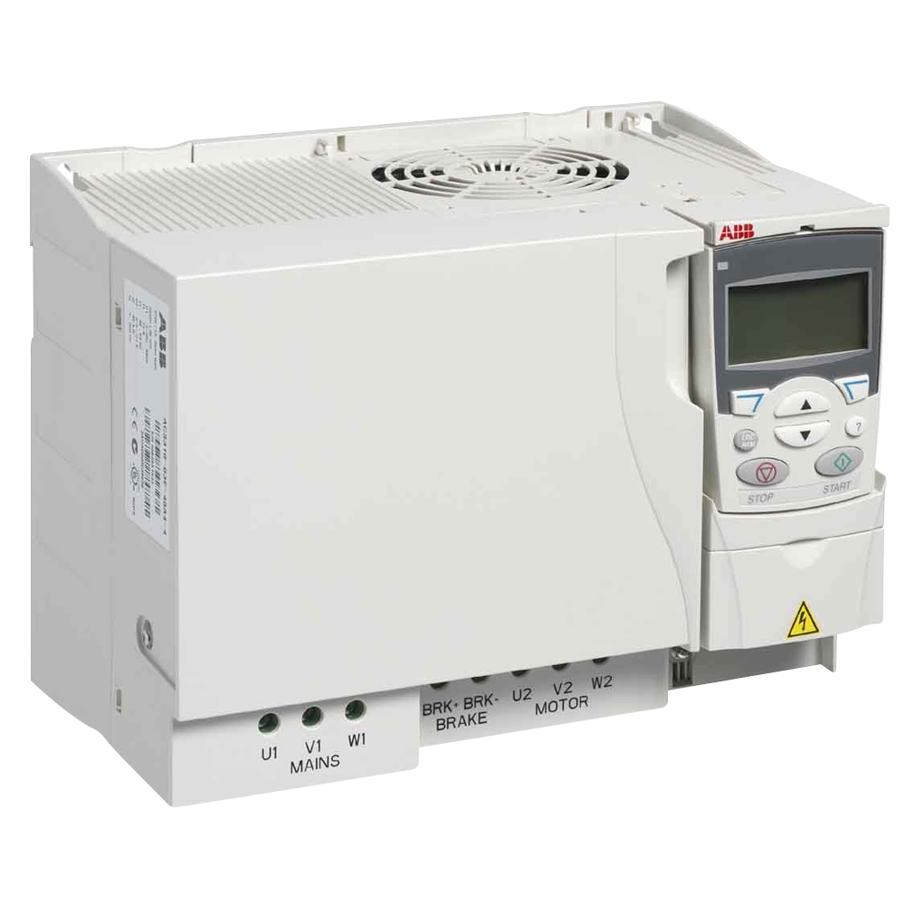
STT | Thiết bị | Tính toán | Lựa chọn | Thông số thiết bị
1 | Biến tần | Chọn biến tần có công suất gấp 1.3 lần công suất định mức động cơ: 𝑃_𝑏𝑡 = 1,3.𝑃 =1,3 . 11000=14300 (𝑊) | ABB ACS355-03E-31A0-4 3P 15kW 20HP | https://ple.vn/bientan/abb/acs355/acs355-03e-31a0-4-detail.html
3 | Cảm biến dòng | Dải đo 0-200A | CT 200/5A ABB CT PRO XT 200 | https://imall.vn/bien-dong-ct-200-5a-abb-ct-pro-xt-200-2csg225805r1101
4 | Cảm biến tốc độ |  | ABB 2TLA020070R3700

